0
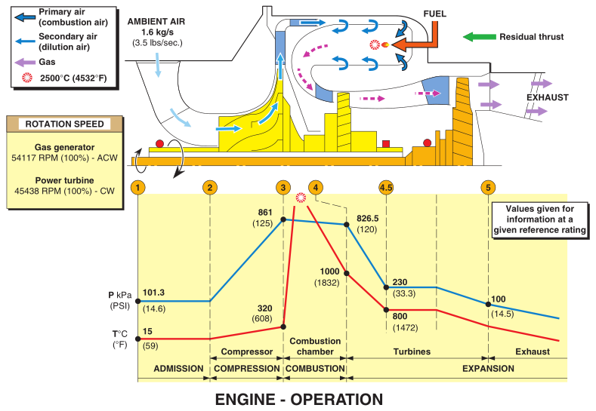
发动机类型 | 级别 | 部件 | 零件类型 | 零件图纸号 | 页号 | 版本号 | 产品序号
# | ## | ## | ### | ### | ## | ## | #####
涡喷 | 15 | 低压压气机 | 静叶 | eg.第五级的特殊叶片005 | 此三项不出现在零件编号中
涡轴 | 40 | 高压压气机 | 动叶
涡浆 |  | 燃烧室 | impeller
涡扇 |  | 高压涡轮 | 盘
 |  | 低压涡轮 | 轴
 |  | 自由涡轮 | 机匣
 |  | 燃油系统 | 鼠笼
 |  | 滑油系统 | 轴承
 |  | 控制系统 | 齿轮
 |  | 机械系统 | 喷管
 |  | 进气系统 | 螺钉
 |  | 排气系统 | 螺栓
 |  | 外部管路 | 垫片
 |  |  | 管路
 |  |  | 销钉
 |  |  | 传感器
 |  |  | 涨圈
 |  |  | 其他
 |  |  | 装配9## | 装配9##

